БЯЗЬ КЛАССИК
КПБ БЯЗЬ"ХЛОПКОВЫЙ КРАЙ" |  | 1,5 СП. | 2,0 СП. | ЕВРО | ДУЭТ
Анкара бургунди | 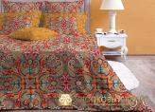 | ЕСТЬ | нет | нет | нет
Андерсон грей | 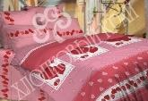 | нет | ЕСТЬ | ЕСТЬ | нет

САТИН РОСКОШНЫЙ
КПБ САТИН"ХЛОПКОВЫЙ КРАЙ" |  | 1,5 СП. | 2,0 СП. | ЕВРО | ДУЭТ
Анабель | 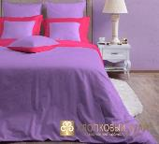 | НЕТ | НЕТ | 1шт | НЕТ
Амазония | 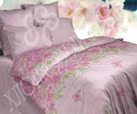 | НЕТ | НЕТ | НЕТ | ЕСТЬ

Перкаль Mirarossi
КПБ ПЕРКАЛЬ MIRAROSSI |  | 1,5 сп. | 2,0 СП. | ЕВРО | дуэт
Vittoria\2 |  | нет | нет | нет | нет
Veronika | 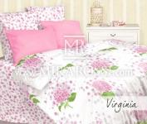 | ЕСТЬ | нет | нет | нет

